дз с распределениями
 | -10 | -9 | -8 | -7 | -6 | -5 | -4 | -3 | -2 | -1 | 0 | 1 | 2 | 3 | 4 | 5 | 6 | 7 | 8 | 9 | 10
опыт | 0 | 0 | 0 | 0 | 3 | 3 | 7 | 6 | 10 | 20 | 15 | 17 | 11 | 6 | 2 | 0 | 0 | 0 | 0 | 0 | 0 | 100
p | 0 | 0 | 0 | 0 | 0.03 | 0.03 | 0.07 | 0.06 | 0.1 | 0.2 | 0.15 | 0.17 | 0.11 | 0.06 | 0.02 | 0 | 0 | 0 | 0 | 0 | 0 | 1 | = 1
Mx | 0 | 0 | 0 | 0 | -0.18 | -0.15 | -0.28 | -0.18 | -0.2 | -0.2 | 0 | 0.17 | 0.22 | 0.18 | 0.08 | 0 | 0 | 0 | 0 | 0 | 0 | -0.54
Dx |  | 0 | 0 | 0 | 0.894348 | 0.596748 | 0.838012 | 0.363096 | 0.21316 | 0.04232 | 0.04374 | 0.403172 | 0.709676 | 0.751896 | 0.412232 | 0 | 0 | 0 | 0 | 0 | 0 | 5.2684
σx | 0 | 0 | 0 | 0 | 0.94569974093 | 0.77249466018 | 0.91542995363 | 0.60257447672 | 0.46169253838 | 0.20571825393 | 0.2091411007 | 0.63495826635 | 0.84242269675 | 0.86711936895 | 0.64205295732 | 0 | 0 | 0 | 0 | 0 | 0 | 2.2952995447

Равномерное распределение | 0 | 0 | 0 | 0 | 0.090909090909 | 0.090909090909 | 0.090909090909 | 0.090909090909 | 0.090909090909 | 0.090909090909 | 0.090909090909 | 0.090909090909 | 0.090909090909 | 0.090909090909 | 0.090909090909 | 0 | 0 | 0 | 0 | 0 | 0
Отклонение | 0 | 0 | 0 | 0 | 0.64551408064 | 0.25587300195 | 0.55816275677 | 0.07408571348 | 0.014945284774 | 0.0023608997554 | 0.0022249231372 | 0.097508124394 | 0.38287248779 | 0.43690369399 | 0.10324841191 | 0 | 0 | 0 | 0 | 0 | 0 | 2.5736993786 | суммарное отклонение

λ |  |  |  |  |  |  |  |  |  |  |  |  |  |  |  |  |  |  |  |  |  | 2.3642 | среднее между Mx и Dx
Отклонение | - | - | - | - | - | - | - | - | - | - | 0.0025285299225 | 0.032717321539 | 0.19972300694 | 0.29682228226 | 0.084005009619 | 0.0033493583051 | 0.00052002896604 | 5.931982769E-05 | 5.1806986714E-06 | 3.5749645528E-07 | 1.9982055733E-08 | 0.61973041556 | суммарное отклонение
Распределение Пуассона | - | - | - | - | - | - | - | - | - | - | 0.094024489881 | 0.22229269898 | 0.26277219946 | 0.20708201132 | 0.12239582279 | 0.057873640848 | 0.022804143616 | 0.0077019366194 | 0.0022761148195 | 0.00059791007291 | 0.00014135789944 | 0.9999623263 | ~ 1

Нормальное распределение | 3.5604282976E-05 | 0.00019503363594 | 0.00088365541456 | 0.0033114829336 | 0.010264274358 | 0.026314803739 | 0.055800510378 | 0.097868371008 | 0.14197526915 | 0.17035276783 | 0.16906427261 | 0.13877800467 | 0.094222709799 | 0.05291230658 | 0.024576721618 | 0.0094418557059 | 0.0030002463806 | 0.0007885380135 | 0.00017141724108 | 3.0821411229E-05 | 4.5837053405E-06 | 0.99999325047 | ~ 1
Отклонение | 1.2676649663E-09 | 3.8038119147E-08 | 7.8084689168E-07 | 1.096591922E-05 | 0.78160403394 | 0.3253940314 | 0.6118548145 | 0.070345695181 | 0.0050672659063 | 0.016392389638 | 0.015706173306 | 0.069904184767 | 0.37878275242 | 0.48857820367 | 0.15027661486 | 8.9148639171E-05 | 9.001478344E-06 | 6.2179219873E-07 | 2.9383870539E-08 | 9.4995939016E-10 | 2.1010354649E-11 | 2.9140167479 | суммарное отклонение

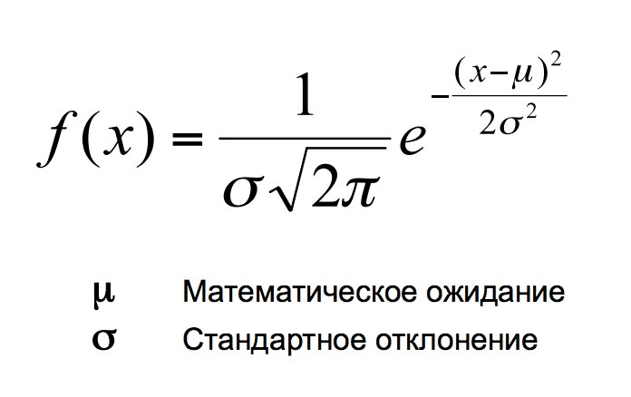
Равномерное распределение
Нормальное распределение

Распределение Пуассона

Вывод: распределение Пуассона дает наименьшее суммарное отклонение, следовательно, оно является наиболее точным для описания

